BCE
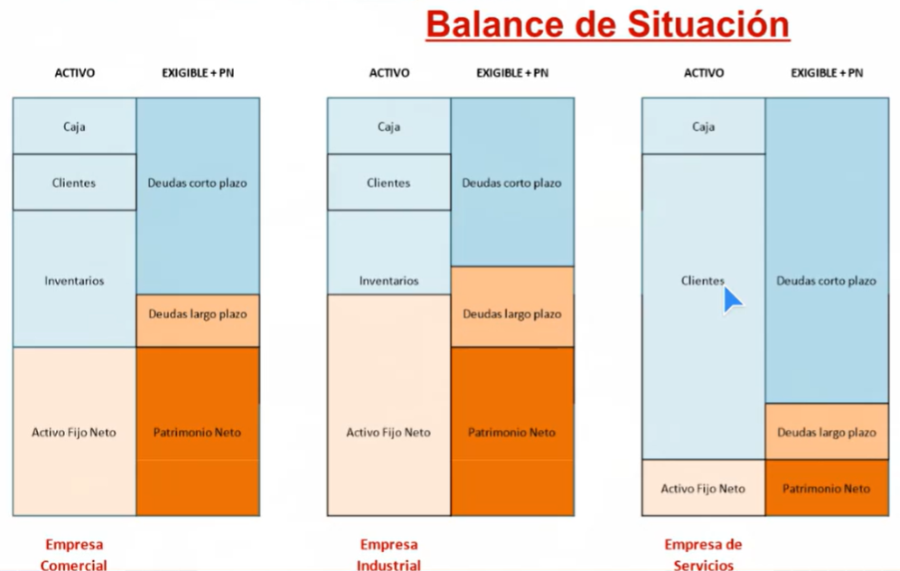
 |  | 2025 |  |  |  |  |  |  |  |  |  |  |  | 2026
 | BALANCE ACTIVO | Jan-25 | Feb-25 | Mar-25 | Apr-25 | May-25 | Jun-25 | Jul-25 | Aug-25 | Sep-25 | Oct-25 | Nov-25 | Dec-25 | Jan-26 | Feb-26 | Mar-26 | Apr-26 | May-26 | Jun-26 | Jul-26 | Aug-26 | Sep-26 | Oct-26 | Nov-26 | Dec-26

Cuenta | ACTIVO CORRIENTE | - | - | - | - | - | - | - | - | - | - | - | - | - | - | - | - | - | - | - | - | - | - | - | -
 |  |  |  |  |  |  | - | - |  |  |  |  |  |  |  |  |  |  | - | -
 | Existencias | - | - | - | - | - | - | - | - | - | - | - | - | - | - | - | - | - | - | - | - | - | - | - | -
1405 | Materia Prima - Inventario
1410 | Productos en proceso
1435 | Mercancia no Fabricada
1465 | Inventario en Transito
1499 | Provision Inventario
 |  | - |  |  |  |  |  |  |  |  |  |  |  | #REF!
 | Deudores Comerciales | - | - | - | - | - | - | - | - | - | - | - | - | - | - | - | - | - | - | - | - | - | - | - | -
1305 | Clientes
1310 | Cuentas por cobrar a socios
1330 | Anticipos clientes
1335
1345
1355 | Anticipo de Impuestos
1365 | Cuentas por cobrar a empleados
1370
1380 | Deudores Varios
1399 | Provision de Cartera

 | Inversiones | - | - | - | - | - | - | - | - | - | - | - | - | - | - | - | - | - | - | - | - | - | - | - | -
 | HP Deudora

 | Tesoreria | - | - | - | - | - | - | - | - | - | - | - | - | - | - | - | - | - | - | - | - | - | - | - | -
1105 | Caja
1110 | Bancos Nacionales
1120 | Bancos Moneda extranjera

 | ACTIVOS NO CORRIENTES | - | - | - | - | - | - | - | - | - | - | - | - | - | - | - | - | - | - | - | - | - | - | - | -

 | Otros Activos | - | - | - | - | - | - | - | - | - | - | - | - | - | - | - | - | - | - | - | - | - | - | - | -
1635 | Licencias
1705 | Gastos Pagados Por anticipado
1710 | Impuesto Diferido

 | Inmovilizac. Fijo | - | - | - | - | - | - | - | - | - | - | - | - | - | - | - | - | - | - | - | - | - | - | - | -
1504 | Terrenos y construcciones
1516 | Edificaciones
1518 | Propiedadades de Inversion
1520 | Maquinaria
1524 | Equipo de Oficina
1528 | Equipo de computacion
1532 | Equipo Medico cientifico
1592 | Depreciacion Acumulada
1698 | Amortizaciones Acumulada
 | Inversiones financieras lp | - | - | - | - | - | - | - | - | - | - | - | - | - | - | - | - | - | - | - | - | - | - | - | -
 | Inversiones Financieras Lp

 | TOTAL ACTIVO | - | - | - | - | - | - | - | - | - | - | - | - | - | - | - | - | - | - | - | - | - | - | - | -

 | BALANCE PASIVO | Jan-25 | Feb-25 | Mar-25 | Apr-25 | May-25 | Jun-25 | Jul-25 | Aug-25 | Sep-25 | Oct-25 | Nov-25 | Dec-25 | Jan-26 | Feb-26 | Mar-26 | Apr-26 | May-26 | Jun-26 | Jul-26 | Aug-26 | Sep-26 | Oct-26 | Nov-26 | Dec-26

 | PATRIMONIO NETO | - | - | - | - | - | - | - | - | - | - | - | - | - | - | - | - | - | - | - | - | - | - | - | -

 | Patrimonio | - | - | - | - | - | - | - | - | - | - | - | - | - | - | - | - | - | - | - | - | - | - | - | -
3115 | Aportes sociales
3105 | Capital suscrito y pagado
3305 | Reservas Obligatorias
3705 | Utilidades o excedentes acumuladas
3715 | Ajustes por convergencia NIIF
3405 | De capital social
3605 | Pérdidas y ganancias | - | - | - | - | - | - | - | - | - | - | - | - | - | - | - | - | - | - | - | - | - | - | - | -

 | PASIVO NO CORRIENTE | - | - | - | - | - | - | - | - | - | - | - | - | - | - | - | - | - | - | - | - | - | - | - | -

 | Deudas Entidades de credito | - | - | - | - | - | - | - | - | - | - | - | - | - | - | - | - | - | - | - | - | - | - | - | -
 | Deudas entidades de credicto LP
2115 | Deudas corporaciones Financieras
2195 | Otras Obligaciones Financieras

 | PASIVO CORRIENTE | - | - | - | - | - | - | - | - | - | - | - | - | - | - | - | - | - | - | - | - | - | - | - | -

 | Deudas Entidades de credito CP | - | - | - | - | - | - | - | - | - | - | - | - | - | - | - | - | - | - | - | - | - | - | - | -
2105 | Deudas entidades de credicto CP

 | Proveedores Comerciales | - | - | - | - | - | - | - | - | - | - | - | - | - | - | - | - | - | - | - | - | - | - | - | -
2205 | Nacionales
2210 | Del exterior
2305 | Cuentas Corrientes

 | Otras deudas no comerc. | - | - | - | - | - | - | - | - | - | - | - | - | - | - | - | - | - | - | - | - | - | - | - | -
2335 | Costos y gastos por pagar
2345 | Acreedores Oficiales
2355 | Deudas comerciales con accionistas
2365 | Retenciones por pagar
2367 | Impuesto a las ventas retenido
2368 | Impuesto de Industria y comercio
2370 | Retenciones y aportes de nomina
2380 | Acreedores varios - Pension
2404 | De renta y complementarios corriente
2412 | Industria y comercio anual
2408 | Impuesto sobre las ventas por pagar
2615 | Provision Impuesto Renta
2605 | Para Costos y Gastos
2715 | Utilidad Diferida en Venta a Plazos
2505 | Salarios por pagar
2510 | Cesantias
2515 | Intereses sobre Cesabtias
2520 | Prima de Servicios
2525 | Vacaciones
2610 | Para Obligaciones laborales
2725 | Impuesto Diferido
2805 | Anticipos y avances Recibidos
2815 | Ingresos recibidos para tercero
2360 | Dividendos y Participaciones por Pagar

 | TOTAL PATRIMONIO NETO Y PASIVO | - | - | - | - | - | - | - | - | - | - | - | - | - | - | - | - | - | - | - | - | - | - | - | -

 | Comprobacion | - | - | - | - | - | - | - | - | - | - | - | - | - | - | - | - | - | - | - | - | - | - | - | -

